Sheet 1
ТОВАРЫ ЕВРАЗИЙСКОГО ЭКОНОМИЧЕСКОГО СОЮЗА

Счет-фактура № 342 от 27.03.2023 г.

Продавец: ООО "Овар Моторс"
Адрес: Армения, Ереван, ул. М. Хоренаци 47/1, кв. 93
ИНН/КПП продавца: 00506532
Грузоотправитель и его адрес: он же
Покупатель: ООО «Авто Би»
Адрес: 125438, город Москва, переулок Лихачёвский 4-й, дом 9, этаж 2, ком.1
ИНН/КПП покупателя: 7705834424 / 774301001
Грузополучатель и его адрес: ООО «Авто Би» тел: 8 (916) 017-65-80
Валюта: наименование Российский рубль, код 643
Договор № 15 от 13.01.2023 г.

№ | Наименование товара (описание выполненных работ, оказанных услуг), имущественного права | Код товара | Единица измерения | Коли-чество (объем) | Цена (тариф) за единицу измерения | Стоимость товаров (работ, услуг), имущественных прав без налога - всего | В том числе сумма акциза | Налоговая ставка | Сумма налога, предъявляемая покупателю | Стоимость товаров (работ, услуг), имущественных прав с налогом - всего | Страна вывоза |  | Код ТНВЭД | Номер ГТД | Brand | Weight | COO
 |  |  |  |  |  |  |  |  |  |  | наименование | код по ОРКСМ
1 | 2 | 3 | 4 | 5 | 6 | 7 | 8 | 9 | 10 | 11 | 12 | 13 | 14 | 15 | 17 | 18 | 19
1 | Лампа | 493213000 | шт | 600 | 121.68 | 73008.00 | без акциза | 0 | 0 | 73008.00 | Армения | 051 | 8539293009 | 05100010/200323/0027704 | Narva | 24.48 | China
2 | Лампа | 171823000 | шт | 200 | 22.75 | 4550.00 | без акциза | 0 | 0 | 4550.00 | Армения | 051 | 8539293009 | 05100010/200323/0027704 | Narva | 1.8 | China
3 | Лампа упаковка шт | 176433000 | шт | 13200 | 20.15 | 265980.00 | без акциза | 0 | 0 | 265980.00 | Армения | 051 | 8539293009 | 05100010/200323/0027704 | Narva | 156.75 | Poland
4 | Лампа упаковка шт | 178813000 | шт | 4200 | 28.55 | 119910.00 | без акциза | 0 | 0 | 119910.00 | Армения | 051 | 8539293009 | 05100010/200323/0027704 | Narva | 58.64 | Poland
5 | Лампа | 171363000 | шт | 14900 | 15.86 | 236314.00 | без акциза | 0 | 0 | 236314.00 | Армения | 051 | 8539293009 | 05100010/200323/0027704 | Narva | 46.11 | Poland
6 | Лампа | 493213000 | шт | 1996 | 122.46 | 244430.16 | без акциза | 0 | 0 | 244430.16 | Армения | 051 | 8539293009 | 05100010/200323/0027704 | Narva | 81.44 | China
7 | Лампа упаковка шт | 176433000 | шт | 400 | 20.15 | 8060.00 | без акциза | 0 | 0 | 8060.00 | Армения | 051 | 8539293009 | 05100010/200323/0027704 | Narva | 4.75 | Poland
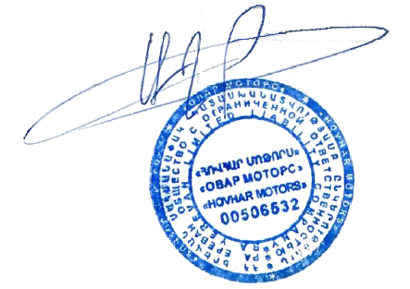

 | Итог: |  |  | 35496 |  | 952252.16 |  |  |  | 952252.16
Товары таможенного союза
 | Руководитель ООО "Овар Моторс"
 |  | (подпись) |  |  |  |  | (ф.и.о.)
 | Руководитель ООО «Авто Би»
 |  | (подпись) |  |  |  |  | (ф.и.о.)
 | Главный бухгалтер ООО «Авто Би»
 |  | (подпись) |  |  |  |  | (ф.и.о.)

 |  |  |  |  |  |  | Дата получения | _____ /______ /______

